Titel
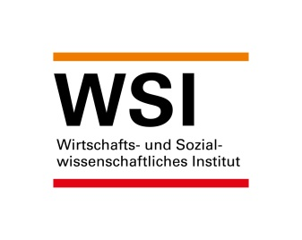

WSI-Mindestlohndatenbank
Version: Januar 2022

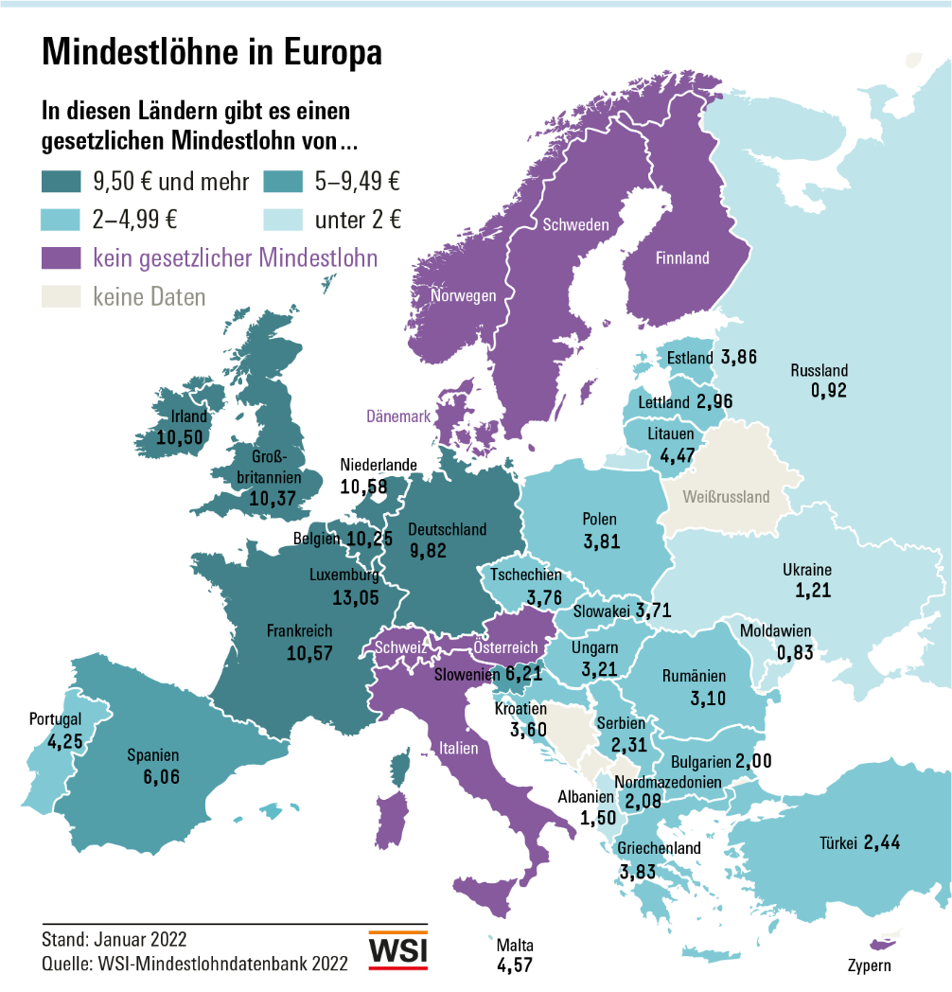

Kontakt:
Prof. Dr. Thorsten Schulten
Wirtschafts- und Sozialwissenschaftliches Institut (WSI)
der Hans-Böckler-Stiftung
Georg-Glock-Straße 18
D-40474 Düsseldorf
Tel +49 (0)211 7778-239
Fax +49 (0)211 7778-250
Email Thorsten-Schulten@boeckler.de

Abb Europa in EUR Jan 2022
Gesetzliche Mindestlöhne (pro Stunde, in EUR) zum 1. Januar 2022

Luxemburg | 13.05
Niederlande | 10.58
Frankreich | 10.57
Irland | 10.50
Belgien | 10.25
Deutschland | 9.82
Slowenien | 6.21
Spanien | 6.06
Malta | 4.57
Litauen | 4.47
Portugal | 4.25
Estland | 3.86
Griechenland | 3.83
Polen | 3.81
Tschechien | 3.76
Slowakei | 3.71
Kroatien | 3.60
Ungarn | 3.21
Rumänien | 3.10
Lettland | 2.96
Bulgarien | 2.00

Anmerkungen: | Umrechnung in Euro anhand des Durchschnittskurses des Jahres 2021.

Abb Internat. in EUR Jan 2022
Gesetzliche Mindestlöhne (pro Stunde, in EUR) zum 1. Januar 2022

Luxemburg | 13.05
Niederlande | 10.58
Frankreich | 10.57
Irland | 10.50
Belgien | 10.25
Deutschland | 9.82
Slowenien | 6.21
Spanien | 6.06
Malta | 4.57
Litauen | 4.47
Portugal | 4.25
Estland | 3.86
Griechenland | 3.83
Polen | 3.81
Tschechien | 3.76
Slowakei | 3.71
Kroatien | 3.60
Ungarn | 3.21
Rumänien | 3.10
Lettland | 2.96
Bulgarien | 2.00
Großbritannien* | 10.37
Türkei | 2.44
Serbien** | 2.31
Nordmazedonien** | 2.08
Albanien | 1.50
Ukraine | 1.21
Russland | 0.92
Moldawien | 0.83
Australien | 12.91
Neuseeland | 11.96
Kanada*** | 9.67
Japan*** | 7.16
Korea | 6.76
USA | 6.13
Argentinien | 1.42
Brasilien | 0.86

Anmerkungen: | Umrechnung in Euro anhand des Durchschnittskurses des Jahres 2021.
 | * National Living Wage für Arbeitnehmer ab 23 Jahren.
 | ** Geschätzt, da Mindestlohn als Nettolohn festgelegt wird.
 | *** Gewichteter Durchschnitt der regionalen Mindestlöhne.

Abb Europa KKS Jan 2022
Gesetzliche Mindestlöhne (pro Stunde, in KKS auf Euro-Basis) zum 1. Januar 2022

Luxemburg | 9.09
Frankreich | 8.78
Niederlande | 8.61
Deutschland | 8.60
Belgien | 8.43
Irland | 7.31
Slowenien | 6.80
Polen | 6.25
Litauen | 6.14
Spanien | 6.01
Rumänien | 5.42
Malta | 4.91
Kroatien | 4.90
Ungarn | 4.82
Tschechien | 4.56
Portugal | 4.52
Estland | 4.38
Griechenland | 4.23
Slowakei | 3.98
Lettland | 3.67
Bulgarien | 3.41

Anmerkung: | Umrechnung in KKS auf Euro-Basis aufgrund der von der Weltbank für 2020 ausgewiesenen Kaufkraftparitäten für den privaten Konsum.

Abb Internat. in KKS Jan 2022
Gesetzliche Mindestlöhne (pro Stunde, in KKS auf Euro-Basis) zum 1. Januar 2022

Luxemburg | 9.09
Frankreich | 8.78
Niederlande | 8.61
Deutschland | 8.60
Belgien | 8.43
Irland | 7.31
Slowenien | 6.80
Polen | 6.25
Litauen | 6.14
Spanien | 6.01
Rumänien | 5.42
Malta | 4.91
Kroatien | 4.90
Ungarn | 4.82
Tschechien | 4.56
Portugal | 4.52
Estland | 4.38
Griechenland | 4.23
Slowakei | 3.98
Lettland | 3.67
Bulgarien | 3.41
Großbritannien* | 7.88
Türkei | 7.10
Nordmazedonien** | 3.90
Serbien** | 3.80
Ukraine | 3.31
Albanien | 2.45
Russland | 2.03
Moldawien | 1.78
Australien | 8.90
Neuseeland | 8.63
Kanada*** | 7.62
Korea | 6.47
Japan*** | 5.66
USA | 5.03
Argentinien | 3.81
Brasilien | 1.56

Anmerkungen: | Umrechnung in KKS auf Euro-Basis aufgrund der von der Weltbank für 2020 ausgewiesenen Kaufkraftparitäten für den privaten Konsum.
 | * National Living Wage für Arbeitnehmer ab 23 Jahren.
 | ** Geschätzt, da Mindestlohn als Nettolohn festgelegt wird.
 | *** Gewichteter Durchschnitt der regionalen Mindestlöhne.

Abb Nominale Entwicklung 2022
Nominale Entwicklung gesetzlicher Mindestlöhne 2022*

 | 55.4
Türkei | 39.9
Ungarn | 24.2
Litauen | 13.7
Estland | 10.9
Rumänien | 10.9
Kroatien | 10.3
Brasilien | 10.2
Serbien | 9.4
Russland | 8.6
Ukraine | 8.3
Polen | 7.5
Albanien | 6.7
Tschechien | 6.5
Portugal | 6.0
Neuseeland | 5.8
Spanien | 5.3
Korea | 5.0
Slowenien | 4.9
Belgien | 4.0
Slowakei | 3.6
Kanada | 3.6
Deutschland | 3.4
Frankreich | 3.1
Japan | 3.1
Irland | 2.9
Luxemburg | 2.5
Australien | 2.5
Niederlande | 2.4
Großbritannien | 2.2
Griechenland | 2.0
Nordmazedonien | 1.7
Malta | 1.0
Lettland | 0.0
Bulgarien | 0.0
Moldawien | 0.0
USA | 0.0

Abb Reale Entwicklung 2022
Reale Entwicklung gesetzlicher Mindestlöhne 2022*

 | 18.0
Türkei | 17.0
Litauen | 8.7
Kroatien | 7.4
Rumänien | 6.5
Estland | 6.2
Serbien | 5.1
Portugal | 5.0
Albanien | 4.7
Japan | 3.3
Tschechien | 3.1
Argentinien | 3.0
Korea | 2.8
Slowenien | 2.8
Neuseeland | 2.8
Russland | 2.5
Brasilien | 2.3
Spanien | 2.2
Polen | 2.1
Griechenland | 1.4
Frankreich | 1.0
Belgien | 0.8
Slowakei | 0.8
Irland | 0.6
Kanada | 0.4
Malta | 0.3
Deutschland | 0.1
Großbritannien | 0.0
Australien | 0.0
Niederlande | -0.4
Luxemburg | -0.9
Ukraine | -1.1
Nordmazedonien | -1.6
Bulgarien | -2.8
Moldawien | -2.9
Lettland | -3.1
USA | -4.1

Abb Entwicklung EU 2000-2022
Mittlere Erhöhung des Mindestlohns in der EU, 2000-2022*

Angaben in Prozent, Veränderung zum Vorjahr
 | Nominale Entwicklung (Median für die EU) | Reale Entwicklung (Median für die EU)
2000 | 4.2 | 1.9
2001 | 5.7 | 1.4
2002 | 5.5 | 1.9
2003 | 5.6 | 1.7
2004 | 5.1 | 1.0
2005 | 6.3 | 1.5
2006 | 5.7 | 2.3
2007 | 5.1 | 2.2
2008 | 5.5 | 2.7
2009 | 4.3 | -0.0
2010 | 1.6 | 0.4
2011 | 1.4 | 0.1
2012 | 1.9 | -1.2
2013 | 2.1 | -0.7
2014 | 2.6 | 1.0
2015 | 1.8 | 2.4
2016 | 3.0 | 3.2
2017 | 5.0 | 4.4
2018 | 4.7 | 2.9
2019 | 5.2 | 3.2
2020 | 6.1 | 4.5
2021 | 3.1 | 1.6
2022 | 4.0 | 1.4

* Medianwert der nationalen Veränderungsraten, jeweils am 1. Januar gegenüber dem 1. Januar des Vorjahres.
Auf Grundlage von derzeit 21 EU-Staaten mit einem gesetzlichen Mindestlohn.
** Preisbereinigt um die Veränderung der nationalen Verbraucherprise im Vorjahr.

